关系图
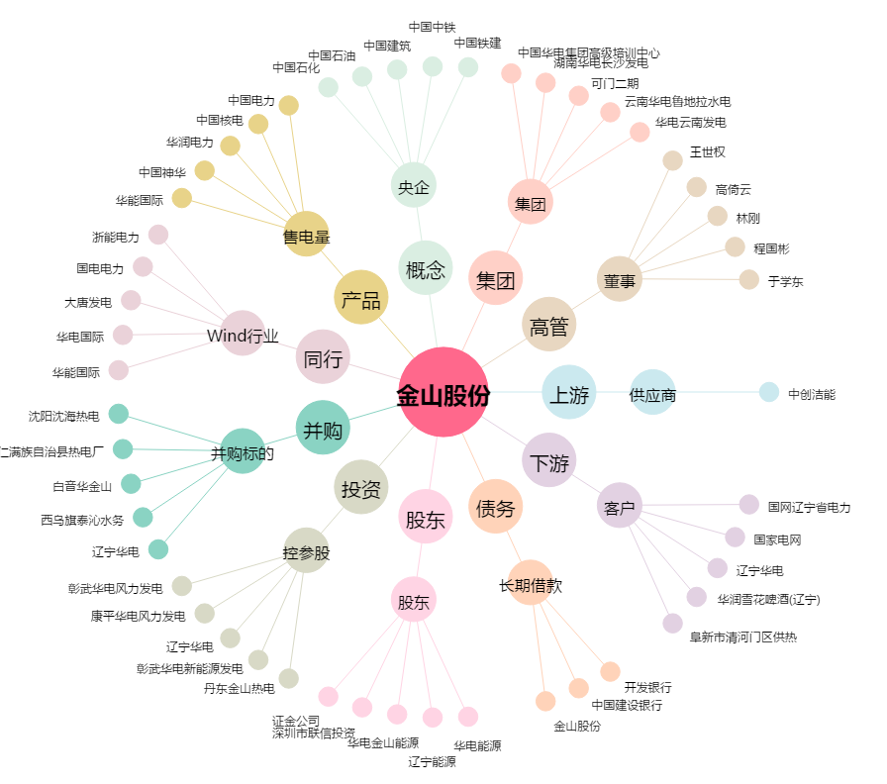
金山股份[600396.SH] - 关系概览图

